수시발주 등 화면(MDT대상 변경)
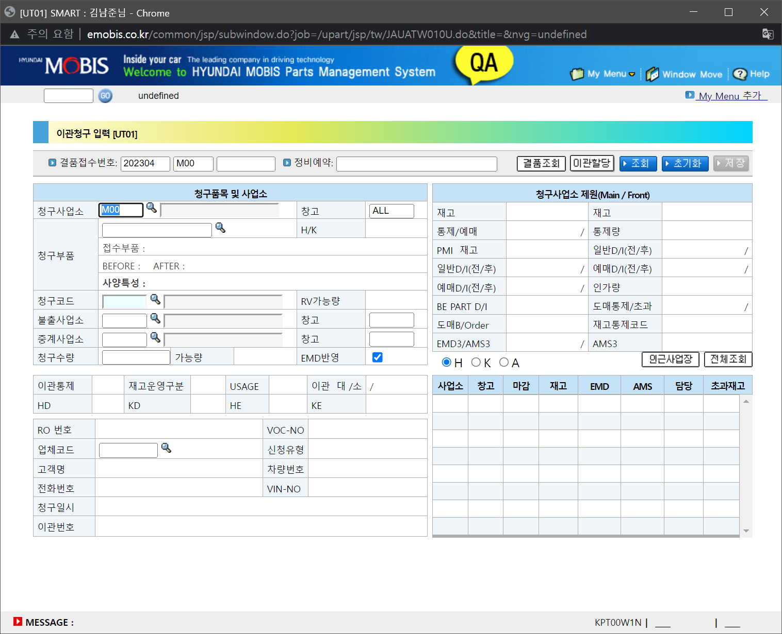
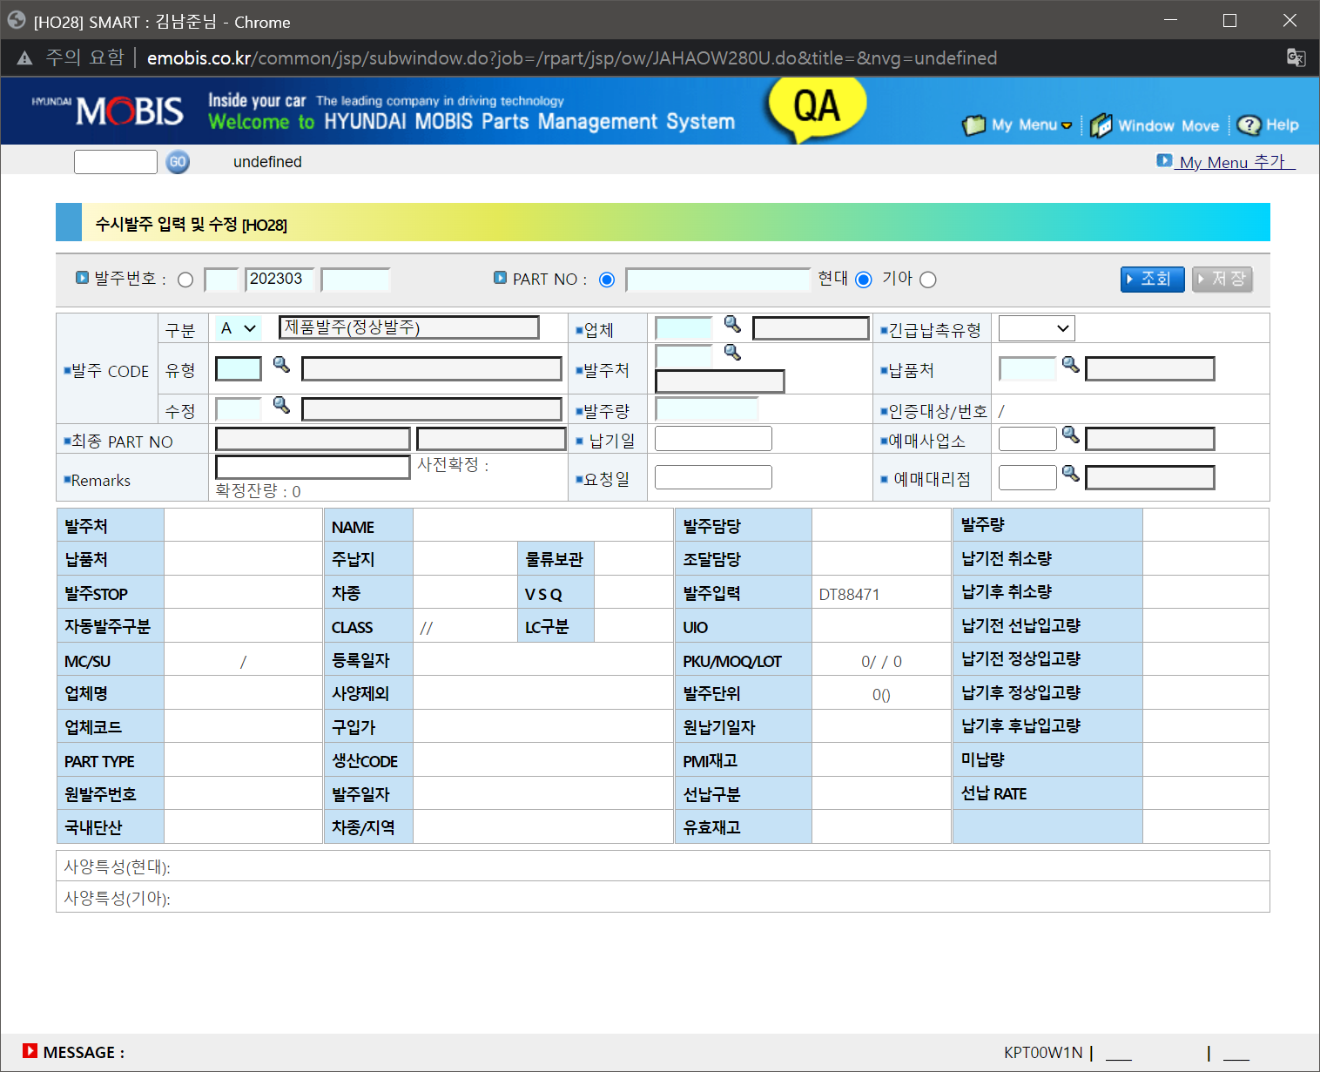
수시발주 입력 및 수정 [HO28]
 | 내수/수출 수시발주
 | 수시발주 후 리드타임, 발주량 보정, 업체정보, 파트정보 확인

 | 발주정보 일괄변경 확인

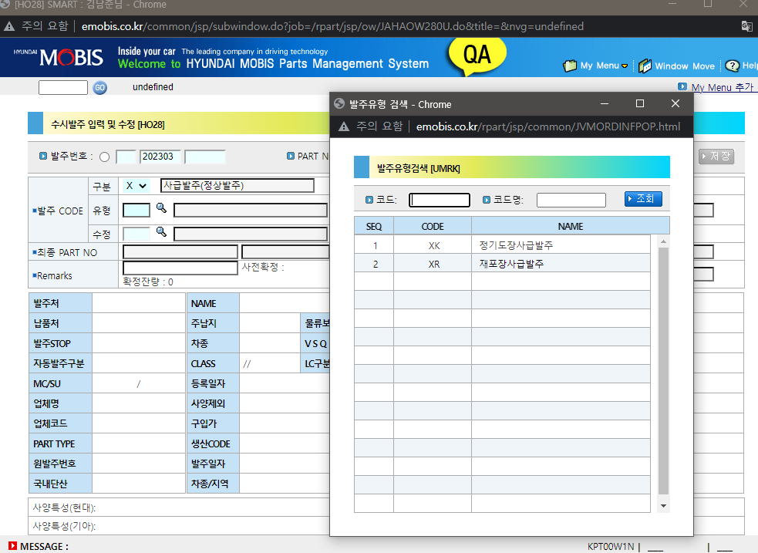

수입품 수시발주 입력 및 수정 [HO55]

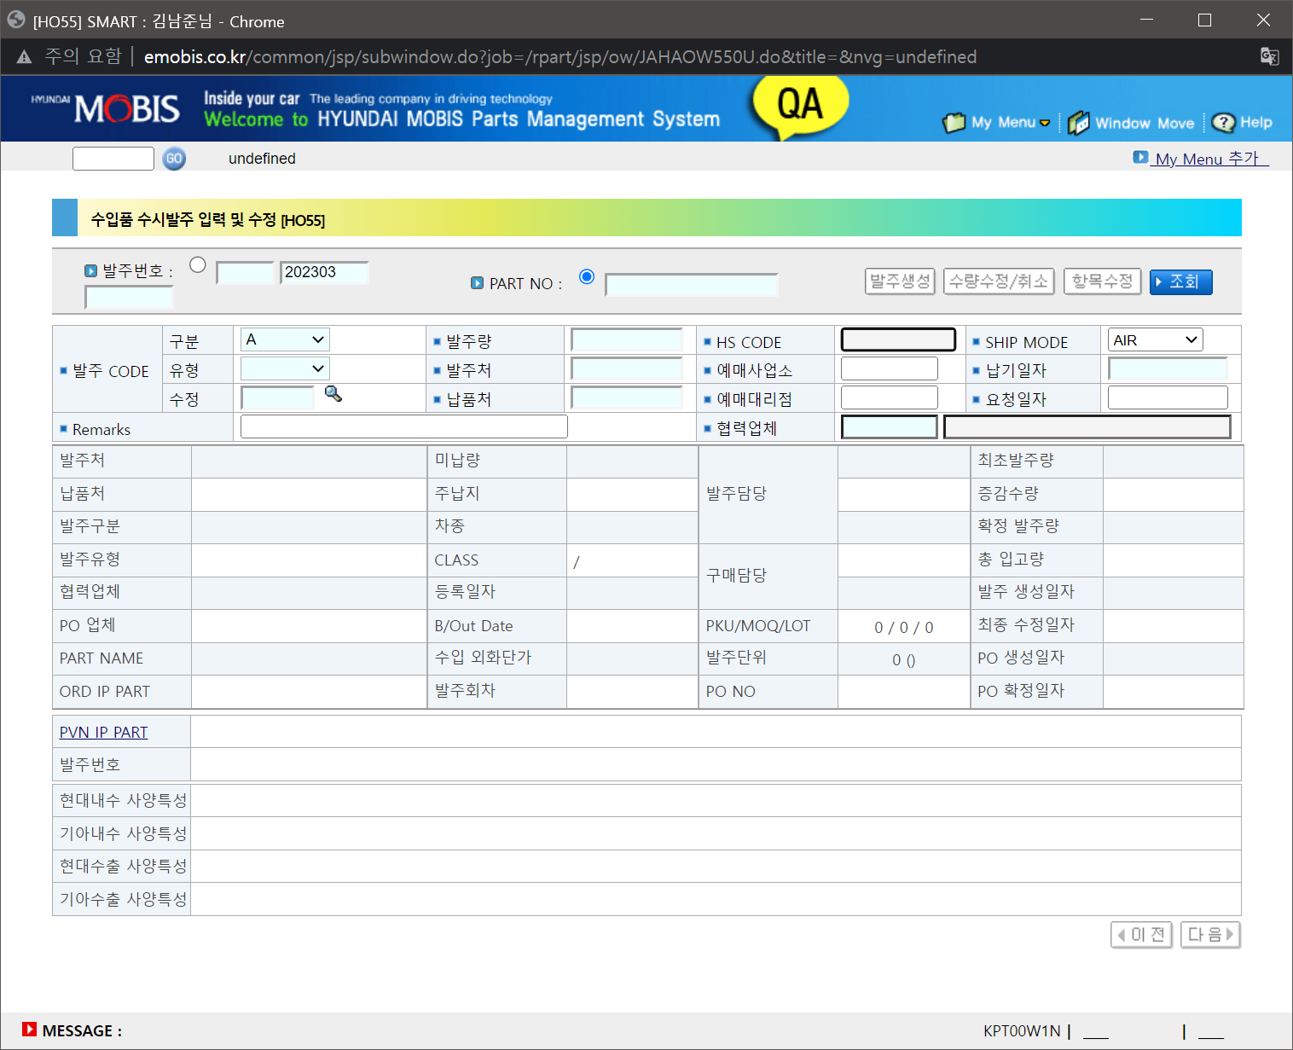

확정ROQ 정보 전송 [HO43]
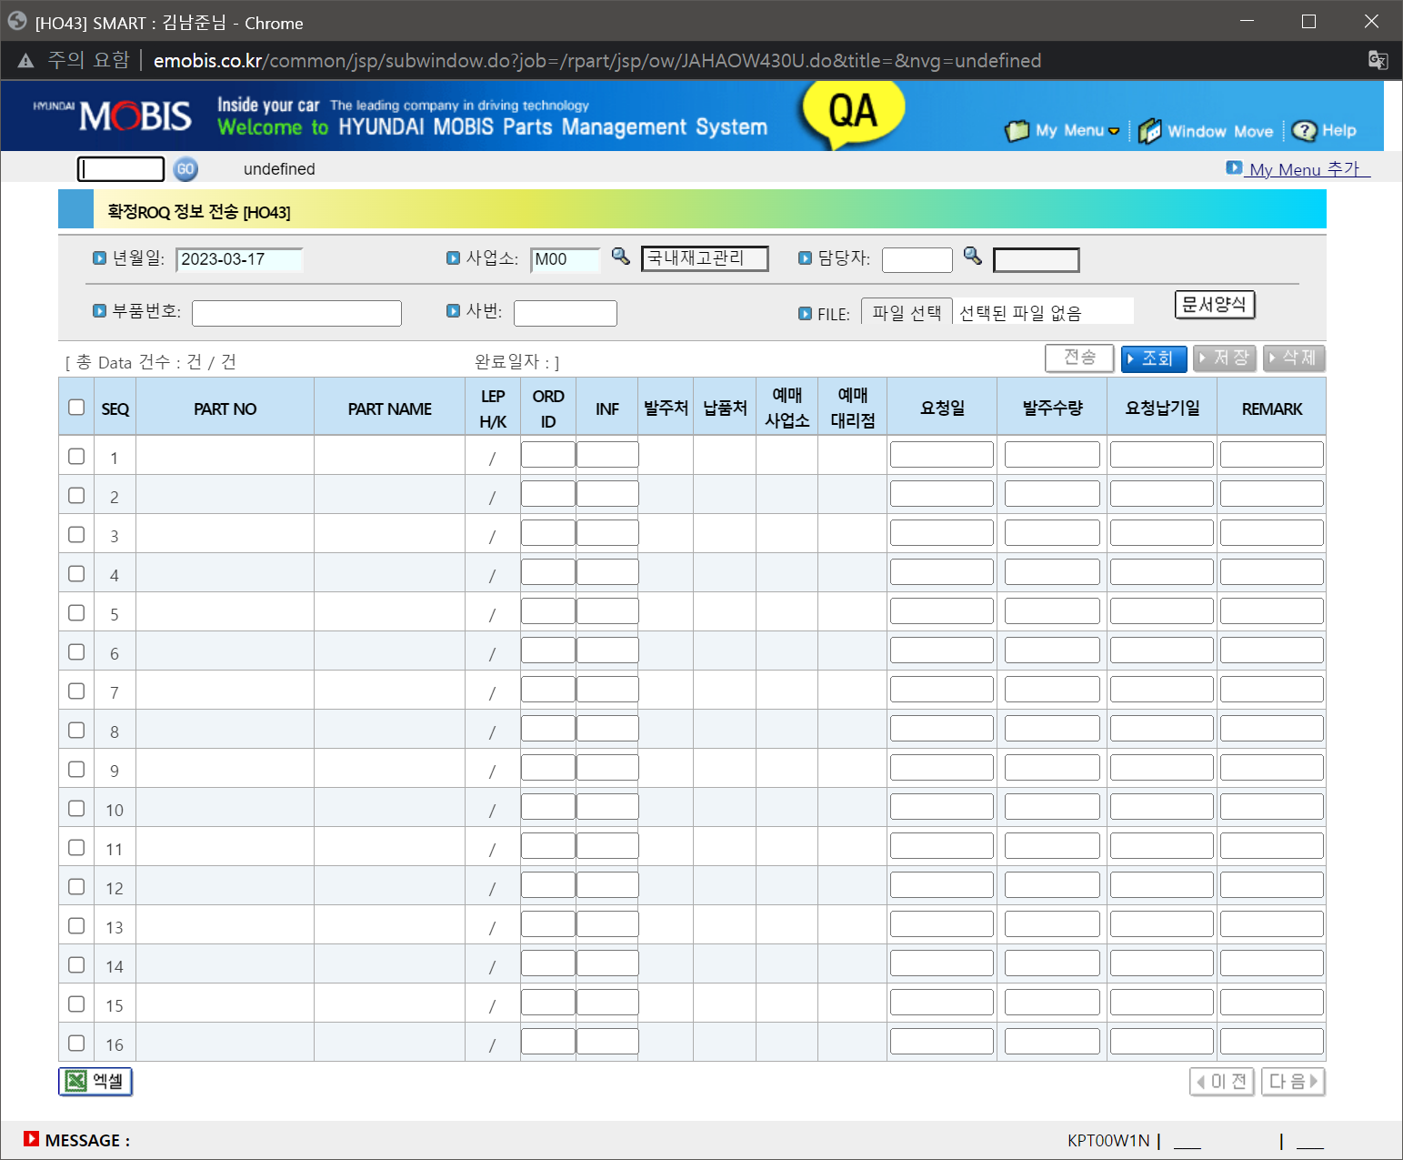

발주정보 일괄변경 [HR29]

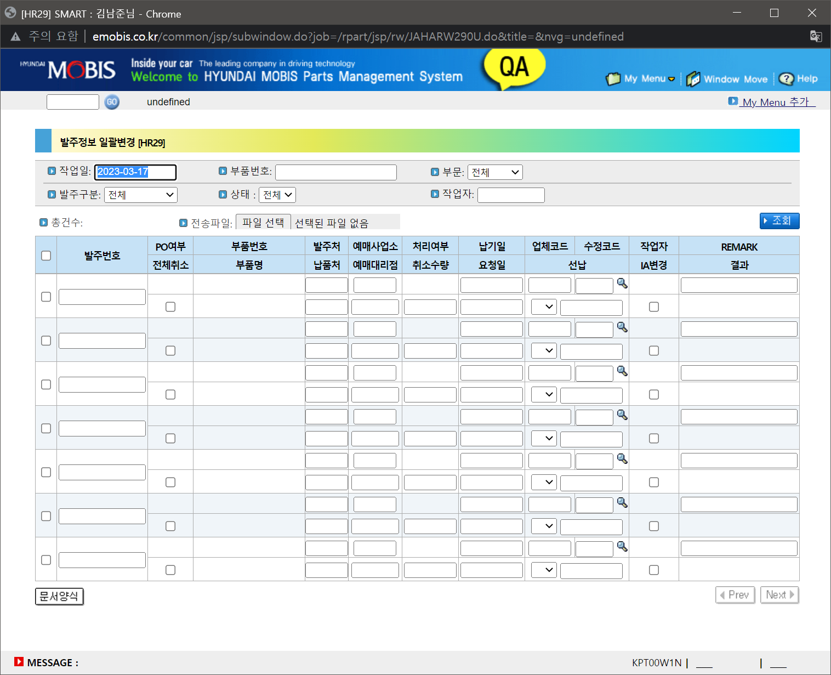

이관청구 입력 [UT01]

CAO발주 계수 화면(변경전)
